TEST EXECUTION
TEST EXECUTION
PROJECT: TODOIST
MODULE: HEADER(Bar)
TCID# | Project/Module | ReqID# | Test Case Title | Steps | Test Data | Expected Result | Actual Result | Pass/Fail | Evidence | Designed By | Executed By | Execution Date | Comments
[Header]-TOD-1-TC01 | Header | TOD-1 | Verificar existencia de botón "Abrir/Cerrar barra lateral" | When el usuario se posiciona en la esquina supeirior izquierda del Header. Then se visualiza el botón "Abrir/Cerrar barra lateral" | N/A | La UI debería mostrar el botón "Abrir/Cerrar barra lateral" en la esquina superior izquierda de la pantalla, sobre el header. | La UI muestra el botón "Abrir/Cerrar barra lateral" en la esquina superior izquierda de la pantalla en el Header. | PASS |  | Nicolás Giglio | Nicolás Giglio | 2023-10-30
[Header]-TOD-1-TC02 | Header | TOD-1 | Verificar abrir la barra lateral | When el usuario se posiciona en la esquina supeirior izquierda del Header. Then se visualiza el botón "Abrir/Cerrar barra lateral" | N/A | El sistema debería mostrar la barra lateral en el lado izquierdo de la pantalla. | El sistema muestra la barra lateral en el lado izquierdo de la pantalla. | PASS | 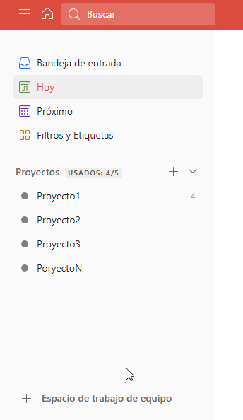 | Nicolás Giglio | Nicolás Giglio | 2023-10-30
[Header]-TOD-1-TC03 | Header | TOD-1 | Verificar cerrar la barra lateral | When el usuario hace clic por segunda vez en el botón "Abrir/Cerrar barra lateral" Then la barra lateral se contrae ocultándose de la pantalla principal | N/A | El sistema debería ocultar la barra lateral en el lado izquierdo de la pantalla. | El sistema oculta la barra lateral en el lado izquierdo de la pantalla. | PASS |  | Nicolás Giglio | Nicolás Giglio | 2023-10-30
[Header]-TOD-1-TC04 | Header | TOD-1 | Verificar función de hover sobre el botón "Abrir/Cerrar barra lateral" | When el usuario se posiciona con el puntero sobre el botón "Abrir/Cerrar barra lateral". Then aparaece un mensaje con el nombre del botón y su correspondente shortcut. | N/A | La UI debería mostrar un mensaje con el nombre "Abrir/Cerrar barra lateral" y el shortcut "m" | La UI muestra un mensaje con el nombre "Abrir/Cerrar barra lateral" y el shortcut "m" | PASS |  | Nicolás Giglio | Nicolás Giglio | 2023-10-30
[Header]-TOD-2-TC01 | Header | TOD-2 | Verificar existencia de botón "Ir al inicio" | When el usuario se posiciona en la esquina supeirior izquierda del Header. Then se visualiza el botón "Ir al inicio" a la derecha del botón "Abrir/Cerrar barra lateral" | N/A | La UI debería mostrar el botón "Ir al incio" en la esquina superior izquierda de la pantalla, sobre el header, al lado del botón "Abrir/Cerrar barra lateral" | La UI muestra el botón "Ir al incio" en la esquina superior izquierda de la pantalla, sobre el header, al lado del botón "Abrir/Cerrar barra lateral" | PASS |  | Nicolás Giglio | Nicolás Giglio | 2023-10-30
[Header]-TOD-2-TC02 | Header | TOD-2 | Verificar que el botón "Ir al inicio" lleva al Usuario a la vista "Hoy". | When el usuario se posiciona en la esquina supeirior izquierda del Header. Then se visualiza el botón "Ir al inicio" a la derecha del botón "Abrir/Cerrar barra lateral" | N/A | La UI debería mostrar el botón "Ir al incio" en la esquina superior izquierda de la pantalla, sobre el header, al lado del botón "Abrir/Cerrar barra lateral" | La UI muestra el botón "Ir al incio" en la esquina superior izquierda de la pantalla, sobre el header, al lado del botón "Abrir/Cerrar barra lateral" | PASS | 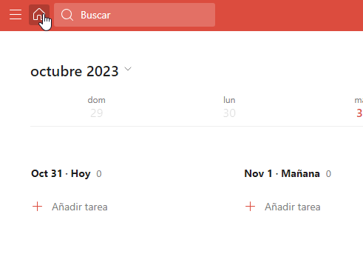 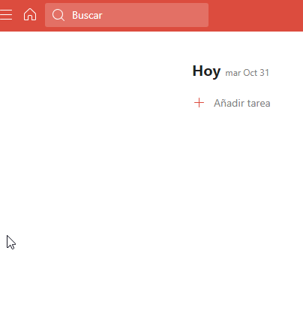 | Nicolás Giglio | Nicolás Giglio | 2023-10-30
[Header]-TOD-2-TC03 | Header | TOD-2 | Verificar función de hover sobre el botón "Ir al incio" | When el usuario se posiciona con el puntero sobre el botón "Ir al incio". Then aparaece un mensaje con el nombre del botón y su correspondente shortcut. | N/A | La UI debería mostrar un mensaje "Ir al Inicio" y los shortcuts "G luego H" | La UI muestrar un mensaje "Ir al Inicio" y los shortcuts "G luego H" | PASS |  | Nicolás Giglio | Nicolás Giglio | 2023-10-30
[Header]-TOD-3-TC01 | Header | TOD-3 | Verificar existencia de botón la barra de búsqueda | When el usuario se posiciona en la esquina supeirior izquierda del Header. Then se visualiza la barra de búsqueda al lado del botón "Ir al inicio" | N/A | La UI debería mostrar la searchbar en la esquina superior izquierda de la pantalla, al lado del botón "Ir al incio" | La UI muestra la searchbar en la esquina superior izquierda de la pantalla, al lado del botón "Ir al incio" | PASS |  | Nicolás Giglio | Nicolás Giglio | 2023-10-30
[Header]-TOD-3-TC02 | Header | TOD-3 | Verificar acceder a las opciones de búsqueda desde la serachbar del Header. | When el usuario hace clic en el campo de la searchbar Then el sistema muestra una ventana emergente con las opciones de búsqueda. | N/A | El sistema debería mostrar una ventana emergente donde el usuario puede realizar una búsqueda. | El sistema muestra una ventana emergente donde el usuario puede realizar una búsqueda. | PASS | 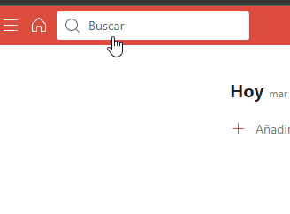 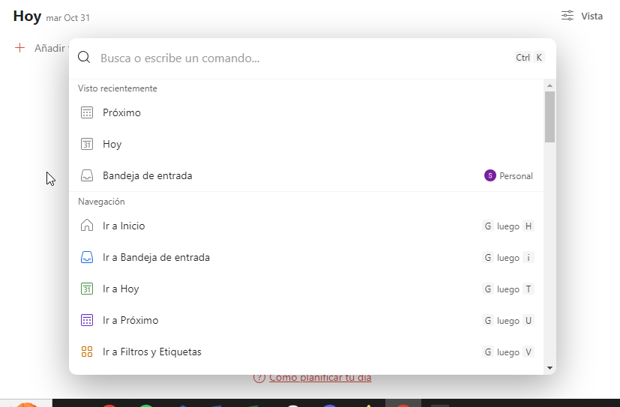 | Nicolás Giglio | Nicolás Giglio | 2023-10-30
[Header]-TOD-3-TC03 | Header | TOD-3 | Verificar función de hover sobre la Barra de búsqueda | When el usuario se posiciona con el puntero sobre la "Barra de búsqueda" Then el color de la Barra de búsqueda | N/A | La UI debería mostrar un cambio de color de la searchbar de rojo a blanco, al hacer hover con el puntero. | La UI muestra un cambio de color de la searchbar de rojo a blanco, al hacer hover con el puntero. | PASS |  | Nicolás Giglio | Nicolás Giglio | 2023-10-30

